상품제안서
브리츠 블루투스5.3 스피커 | 상품코드: S41755

 |  |  |  |  |  |  | 02-713-8555 | www.synergygift.co.kr
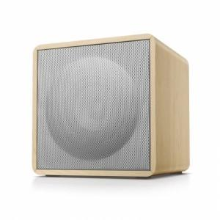

【상세/제작정보】

【인쇄/포장옵션】 | 레이저, 전사지인쇄 / 포장지포장

【공급단가】 | 수량 | 20~ | 50~ | 100~ | 500~ | 1,000~
*VAT별도 | 단가 | 28,400원 | 27,500원 | 26,700원 | 25,100원 | 24,700원

【상품 URL】 | https://www.synergygift.co.kr:443/src/goods_detail.php?gdno=41755

